Hoja1
SEMANA 2-SESION 2
TEMA: TABLA Y GRAFICO PARA VARIABLE CUANTITATIVA CONTINUA

EJERCICIO 15
 | 73.7 | 69.3 | 32.2 | 33.7 | 64.9 | 10 | 99.3
 | 3.6 | 15 | 24.6 | 35 | 23.7 | 66 | 36.8
 | 7.3 | 58.5 | 31.8 | 6.7 | 53.9 | 63.9 | 24.2
 | 7.6 | 73.8 | 85.9 | 15.7 | 88.3 | 50.3 | 79.3
 | 9.9 | 12.3 | 10.1 | 12.6 | 42 | 5.1 | 85.9

Tiempo |  | Máximo | 99.3 | =MAX(A13:A47) | =MAX(datos) |  |  | N° | Tiempo en atender el pedido |  | Marca de clase | Frecuencia absoluta, fi | Frecuencia relativa, hi | Frecuencia acumulda absoluta, Fi | Frecuencia relativa acumulada, Hi
73.7 |  | Mínimo | 3.6 | =MIN(A13:A47) | =MIN(datos) |  |  | 1 | 3.6 | 19.6 | 11.6 | 12 | 0.3429 | 12 | 0.3429 | 14 | 0.16470588235 | 14 | 0.1647
69.3 |  | Rango | 95.7 | =D12-D13 | =MAX(datos) – MIN(datos) |  |  | 2 | 19.6 | 35.6 | 27.6 | 7 | 0.2000 | 19 | 0.5429 | 5 | 0.058823529412 | 19 | 0.2235
32.2 |  | Cantidad de datos (n) | 35 | =CONTAR(A13:A47) | =CONTAR(datos) |  |  | 3 | 35.6 | 51.6 | 43.6 | 3 | 0.0857 | 22 | 0.6286 | 11 | 0.12941176471 | 30 | 0.3529
33.7 |  | k (por regla de Sturges) | 6.1293940433 | =1+3.322*LOG(D15) | =1+3,322*LOG(n) |  |  | 4 | 51.6 | 67.6 | 59.6 | 5 | 0.1429 | 27 | 0.7714 | 14 | 0.16470588235 | 44 | 0.5176
64.9 |  | k (entero) | 6 | =REDONDEAR(D16;0) |  |  |  | 5 | 67.6 | 83.6 | 75.6 | 4 | 0.1143 | 31 | 0.8857 | 9 | 0.10588235294 | 53 | 0.6235
10 |  | w (amplitud) | 15.95 | =D14/D17 | =Rango/k (entero) |  |  | 6 | 83.6 | 99.6 | 91.6 | 4 | 0.1143 | 35 | 1.0000 | 20 | 0.23529411765 | 73 | 0.8588
99.3 |  | w (redondeada por exceso) | 16 | =REDONDEAR.MAS(D18;1) |  |  |  |  |  |  |  | 35 | 1.0000 |  |  | 12 | 0.14117647059 | 85 | 1.0000
3.6 |  |  |  |  |  |  |  |  |  |  |  |  |  |  |  | 85
15
24.6
35
23.7
66 |  |  |  |  |  |  |  | Nota:
36.8 |  |  |  |  |  |  |  | Marca de clase = Promedio(linf ;lsup)
7.3
58.5
31.8 |  |  |  |  |  |  |  | Para que aparezca las frecuencias absolutas, fi
6.7 |  |  |  |  |  |  |  | 1° seleccionar todas las celdas donde debe aparecer los valores
Distribución de registros de ventas según tiempo en atender los pedidos, en min
53.9 |  |  |  |  |  |  |  | 2° Usar la función frecuencia:
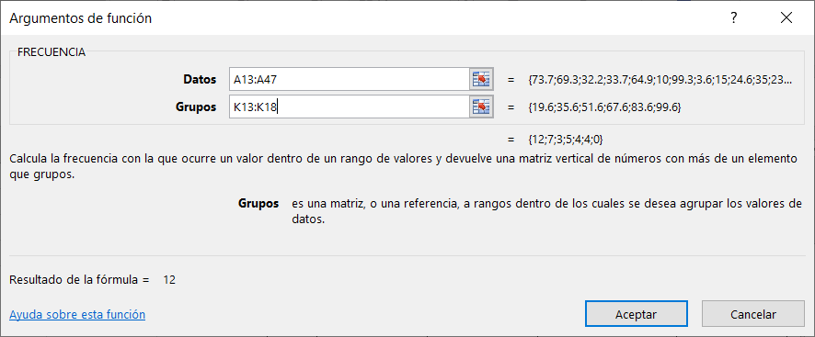
63.9
24.2
7.6
73.8
85.9
15.7
88.3
50.3
79.3
9.9
12.3
10.1
12.6
42 |  |  |  |  |  |  |  | 3° debe presionar a la vez : crtl + shift +enter
5.1 |  |  |  |  |  |  |  | para que aparezca todos los valores
85.9

semana 3.1
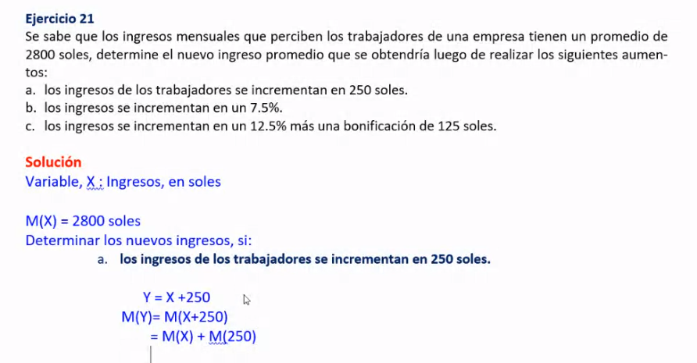
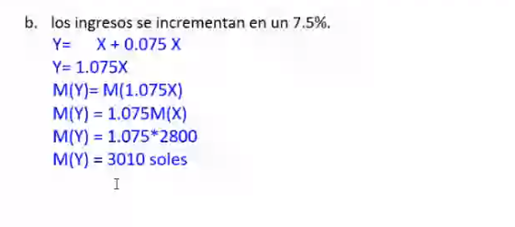
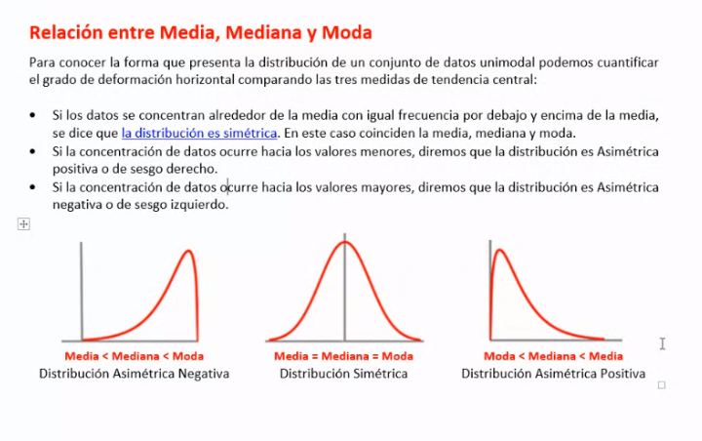
Edad (años) | 25 | 20 | 21 | 31 | 21 | 24 | 30 | 21 | 22 | 31 | 21 | 28 | 31 | 31 | 24
Estatura (cm) | 154 | 154 | 154 | 184 | 173 | 170 | 176 | 188 | 168 | 161 | 171 | 175 | 187 | 161 | 161

Edad (años) | Estatura (cm)
25 | 154
20 | 154 |  | promedio edad | 25.4
21 | 154 |  | mediada edad | 24
31 | 184 |  | moda | FALSE | FALSE
21 | 173
24 | 170
30 | 176
21 | 188
22 | 168
31 | 161
21 | 171
28 | 175
31 | 187
31 | 161
24 | 161

Etiquetas de fila | Cuenta de Edad (años)
20 | 1
21 | 4
22 | 1
24 | 2
25 | 1
28 | 1
30 | 1
31 | 4
Total general | 15

